Prüfungen
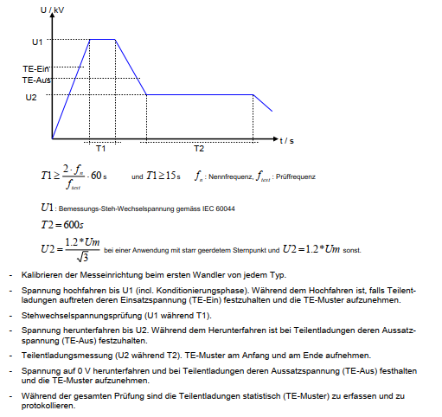
39.10 | Stückprüfungen |  |  |  |  |  | An sämtlichen Wandlern durchzuführen
39.11 | Stehwechselspannungsprüfung an den Primäranschlüssen | D |  |  |  | QNE
39.12 | Teilentladungsmessung | D |  |  |  | QNE | Prüfdauer min. 300 Sekunden. Einzelereignisse werden nicht gezählt. Es dürfen keine phasenkorrelierte TE-Aktivitäten detektiert werden.
39.13 | Stehwechselspannungsprüfung an den Teilwicklungen | D |  |  |  | QNE | Falls Teilwicklungen vorhanden
39.14 | Stehwechselspannung an den Sekundäranschlüssen | D |  |  |  | QNE
39.15 | Prüfung der Genauigkeit von Wandlerklasse Überprüfung von allen Messkernen (MK) / Messwicklungen (MW) mit akkreditierter Prüfstelle. Vorgabe für Messpunkte für alle Messkerne: 5%, 20%, 100%, 150% Ip bei 25% Sr bzw. 1VA und 100% Sr bzw. 15VA -> Angabe von Betrag und Winkel Vorgabe für Messpunkte für alle Messwicklungen: 80%, 100%, 120% Up bei 0VA und 100% Sr bzw. 10VA (bei Bürdenbereich I) -> Angabe von Betrag und Winkel | D | Ü | MP |  | QNE | Akkreditierte Prüfstelle bedeutet, dass das Labor gemäss ISO 17025 und in diesem Tätigkeitsbereich von der jeweiligen staatliche Prüfstelle akkreditiert wurde. Nachweis für akkreditierte Prüfstelle ist abzugeben.
39.16 | Überprüfung der Kennzeichnung (Visuelle Kontrolle) | D |  |  |  | QNE
39.17 | Dichtheitsprüfungen das Gehäuses | D |  |  |  | QNE
39.18 | Druckprüfung des Gehäuses | D | Ü |  | SVTI | QNE | Nachweis gemäss Vorschrift SVTI 704
39.19 | Bestimmung des Widerstands der Sekundärwicklung | D |  |  |  | QNE
39.20 | Prüfung auf Bemessungs-Kniepunkt-EMK und Erregerstrom bei Bemessungs-Kniepunkt-EMK | D |  |  |  | QNE
39.21 | Windungsprüfung | D |  |  |  | QNE
39.22 | Funktionskontrolle der eingebauten Überwachungsapparate | D |  |  |  | QNE
39.30 | Sonderprüfungen / Stichprobenprüfungen |  |  |  |  |  | Nur bei Abnahmeprüfung durchzuführen
39.31 | Blitzstoss-Spannungsprüfung an Primäranschlüssen | D |  |  |  | QNE
39.32 | Messung der Kapaziät und des dielektrischen Verlustfaktors | D |  |  |  | QNE
39.33 | Bestimmung des Sicherheitsfaktors von Stromwandlern für Messzwecke | D |  |  |  | QNE
39.40 | Abnahmeprüfung (FAT)
 | Anzahl der Abnahmeprüfungen: 1 |  |  |  |  |  | 1 Prüfung pro Wandlertyp und Liefereinheit.
39.41 | Stückprüfungen gem. Ref. 39.10 | D | A | HP |  | QNE, AP
39.42 | Sonderprüfung / Stichprobenprüfungen gem. Ref. 39.30 | D | A | HP |  | QNE, AP

Angebotsdatenblatt
Offer-No | 2022-1042 | Date | 2023-05-11 | Page | Offer-No | 2022-1042 | Date | 2023-05-11 |  | Page |  | Offer-No | 2022-1042 | Date | 2023-05-11 |  | Page |  | Offer-No | 2022-1042 | Date | 2023-05-11 |  | Page
 |  |  |  |  |  |  |  |  |  | Language | Englisch
Remarks: |  |  |  |  | Technical data sheet of |  | SVAS 420 |  |  | kV | 420 | Applies for PowerVT / SSVT (if applicable) |  |  |  |  |  |  | Insulator
 |  |  |  |  | Item |  | 30 |  |  |  |  |  |  |  |  |  |  |  | Type |  |  |  |  | Composite
We offer here our Power Voltage Transformers with composite insulators (reinforced glass-fibre tubes |  |  |  |  |  |  |  |  |  |  |  | Total output power (PowerVT/SSVT) |  |  |  | (kVA) | n.a. |  | Requested creepage distance (related to UM) |  |  |  | (mm/kV) | 43,3 (25) [RUSCD(SCD)]
with silicone coat with sheds, grey). |  |  |  |  | Type |  |  |  |  | PSVS 245-167 |  |  |  |  |  |  |  |  | Creepage distance* |  |  |  | (mm) | #VALUE!
Our offered Power Voltage Transformers are equipped with temperature compensated pressure |  |  |  |  | Standards |  |  |  |  | IEC 61869-3:2011 |  | Applies for PowerVT/SSVT or voltage transformer
gauges (density meters) with 2 signalling contacts which are open at normal operation and will close |  |  |  |  |  |  |  |  |  | AD
in case of pressure drop.There are only 2 thresholds, which can be used for warning and switch-off. No |  |  |  |  |  |  |  |  |  | Es gelten "Anforderungen Swissgrid" von ZSTD40-320 |  |  |  | W1 | W2 | W3 | W4 | W5
contiuous monitoring of the gas density with analog signal.Possible with hybrid version on extra charge. |  |  |  |  |  |  |  |  |  |  |  | Rated primary voltage (V) |  | n.a. | 0 | 0 | 0 | 0 | Accessories / additional information
Offered units in case of order will be delivered together with SF6-gas or Clean Air in quantity sufficient |  |  |  |  |  |  |  |  |  |  |  | Rated secondary voltage (V) |  | 0 | 0 | 0 | 0 | 0
for filling up to the operating pressure on site. Filling can be done by oneself by customer. |  |  |  |  | Insulation |  |  |  |  | 100% SF6 |  | Output power burden (VA) |  | 0 | 0 | 0 | 0 | 0 | HV Terminal |  |  | Al. Flach/flat 200x120x20 - 8xØ14,0 hole distance 50 mm (IEC)
Ferroresonance – normally the Power VT’s will be operated under load, which works, as the ferro- |  |  |  |  | Insulation class |  |  |  |  | E |  | Accuracy class |  | 0 | 0 | 0 | 0 | 0 | Ground Pad |  |  | 4x60x60 and 4x44,5x44,5 (IEC&NEMA) "Sternerdung"
resonance damping. |  |  |  |  | Leakage rate |  |  |  |  | 0,3% / p.a. |  | Thermal limit (VA) |  | 250 | 250 | 250 | 250 | 0 | Secondary terminals (windings) |  |  | Sonderwunsch Kunde > Kommentarfeld
Below an example of the simulation performed for 362 kV 100 kVA Power VT without load and loaded |  |  |  |  | Design |  |  |  |  | Explosion proof |  |  |  |  |  |  |  |  | Secondary terminals (GDM) |  |  | Sonderwunsch Kunde > Kommentarfeld
with 20% (20kVA). |  |  |  |  |  |  |  |  |  |  |  | Sum max output power (thermal) |  | 1000 | (VA) |  |  |  | Gas density monitor (GDM) |  |  | ohne / without transmitter
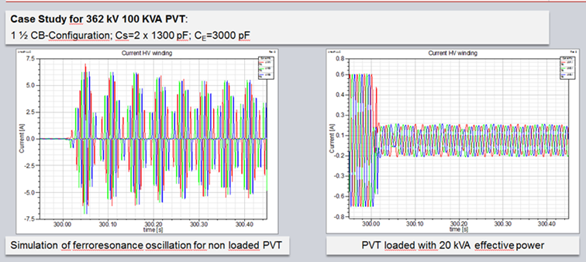
 |  |  |  |  | Service conditions |  |  |  |  |  |  |  |  |  |  |  |  |  | Additonal information (GDM) |  |  | Contacts | 3
 |  |  |  |  |  |  |  |  |  |  |  |  |  |  |  |  |  |  |  |  |  | Open/Close | Wechslend / change over
 |  |  |  |  | Altitude |  |  |  | (m) | 1000 |  | Applies for Current transformer |  |  |  |  |  |  | GDM testing device |  |  | Yes
 |  |  |  |  | Ambient temp. Min |  |  |  | (°C) | -25 |  |  |  |  |  |  |  |  | GDM cable protection hose |  |  | No
 |  |  |  |  | Ambient temp. Max |  |  |  | (°C) | 40 |  | Short time current sym/time |  |  |  | (kA/s) | 63 kA/ 1s |  | Hybrid gas density monitor |  |  | No |  | Output | n.a.
 |  |  |  |  |  |  |  |  |  |  |  | Short time current asym |  |  |  | (kA) | 160 |  | Filling valve |  |  | DN20 |  | Thread | M48x2?
 |  |  |  |  |  |  |  |  |  |  |  |  |  |  |  |  |  |  | PT100 |  |  | Yes
 |  |  |  |  | Insulation coordination |  |  |  |  |  |  |  |  | K1 | K2 | K3 | K4 | K5 | Pressure relief device (rupture disc) |  |  | Yes
 |  |  |  |  |  |  |  |  |  |  |  | Rated primary current (amps) |  | 2x1000 | 2x1000 | 2x1000 | 2x1000 | n.a. | Lifting lugs |  |  | Yes
 |  |  |  |  | Highest voltage UM |  |  |  | (kV) | 420 |  | Rated sec. current (amps) |  | 1 | 1 | 1 | 1 | n.a. | Rating plate |  |  | Yes
 |  |  |  |  | Rated frequency fR |  |  |  | (Hz) | 50 |  | Over current factor FS |  | 5 | 5 | n.a. | n.a. | n.a. | Schematic diagram |  |  | Yes
 |  |  |  |  | Power frequency withstand voltage primary |  |  |  | (kV) | 630 |  | Accuracy limited factor |  | n.a. | n.a. | 30 | 30 | n.a.
In case of Ferro-resonance calculations, we need the concrete parameters of the facility where the PVT |  |  |  |  | Power frequency withstand voltage secondary |  |  |  | (kV) | 3 |  | Rated power (VA) |  | 1-15 | 1-15 | 30 | 30 | n.a. | Surface threatment |  |  | Completly painted in 'A' without A2 Bolts
to be installed (ground and grading capacitances), including all possible substation configurations. |  |  |  |  | Power frequency withstand voltage HV neutral |  |  |  | (kV) |  | n.a. | Extension (%) |  | 150 | 150 | n.a. | n.a. | n.a. |  |  |  | RAL 9006 - 207636 (120-240µm)
 |  |  |  |  | Lightning impulse withstand voltage |  |  |  | (kV) | 1425 |  | Sec. Resistance (ohm) |  | 4.3 | 4.3 | 7.9 | 7.9 | n.a. |  |  |  | n.a.
We would like to inform, that there is actually no standard for Power Voltage Transformers acc. To IEC, |  |  |  |  | Switching impulse withstand voltage |  |  |  | (kV) | 1050 |  | Knee point Ek (V) |  | n.a. | n.a. | n.a. | n.a. | n.a.
IEEE committee is finalizing a standard, but it is not released up to now. Type & Routine tests for PVT |  |  |  |  | BIL chopped wave voltage |  |  |  | (kV) | 0 |  | Magn. current (milli amps) |  | n.a. | n.a. | n.a. | n.a. | n.a.
are a mix of the tests for Voltage Transformer and power transformers. |  |  |  |  |  |  |  |  |  |  |  | Short circuit factor KSSC |  | n.a. | n.a. | n.a. | n.a. | n.a.
 |  |  |  |  | Electrical data |  |  |  |  |  |  | Dimension factor Ktd |  | n.a. | n.a. | n.a. | n.a. | n.a.
In case additional of additionally offered metering or protection windings: |  |  |  |  |  |  |  |  |  |  |  | Time constant primary Tp (ms) |  | n.a. | n.a. | n.a. | n.a. | n.a.
Please note, in order to stay within the specified limits, the power on the power winding is limited. |  |  |  |  | General |  |  |  |  |  |  | Time constant primary Ts (ms) |  | n.a. | n.a. | n.a. | n.a. | n.a.
See table below as example.Detailed information can be provided in case of order. |  |  |  |  |  |  |  |  |  |  |  | Current flow t' (milli seconds) |  | n.a. | n.a. | n.a. | n.a. | n.a.
 |  |  |  |  | Voltage fact. | continuous |  |  |  | 1,2xUn |  | Current flow tal' (milli seconds) |  | n.a. | n.a. | n.a. | n.a. | n.a. | Dimensions and Weight
 |  |  |  |  |  | short |  |  |  | 1,5xUn for 30 sec. |  | Current flow t'' (milli seconds) |  | n.a. | n.a. | n.a. | n.a. | n.a.
 |  |  |  |  |  |  |  |  |  |  |  | Current flow tal'' (milli seconds) |  | n.a. | n.a. | n.a. | n.a. | n.a. | Similar to outline drawings
 |  |  |  |  | Rated system voltage |  |  |  | (V) | 420000 |  | Dead time ttfr (milli seconds) |  | n.a. | n.a. | n.a. | n.a. | n.a.
 |  |  |  |  | Rated / Nominal system voltage |  |  |  | (V) | 0 |  | Calibrated |  | n.a. | n.a. | n.a. | n.a. | n.a.

